01 - Finanças
Fazer os devidos ajustes para que a sua planilha fique conforme a planilha abaixo:
CONTAS MENSAL (ABRIL 2018)

Detalhe | Vencimento | Valor
Faculdade | 2018-04-07 | R$ 780.00
Energia | 2018-04-08 | R$ 120.00
Água | 2018-04-10 | R$ 40.00
Aluguel | 2018-04-10 | R$ 700.00
Cartão de Crédito VISA | 2018-04-10 | R$ 390.00
Plano de Saúde | 2018-04-10 | R$ 390.00
Cartão de Crédito MASTER | 2018-04-15 | R$ 480.00
Cartão de Crédito HIPER | 2018-04-20 | R$ 260.00
Financiamento | 2018-04-25 | R$ 430.00
Total Geral |  | R$ 3,590.00

03 - Notas e Conceitos
Bimestre
Disciplina | 1º | 2º | 3º | 4º | Média Final | Conceito
Banco de Dados | 6.5 | 5.5 | 5.7 | 4.3 | 5.50 | Exame
Métodos de Otimização | 5.1 | 2.5 | 1.9 | 2.3 | 2.95 | Reprovado
Programação II | 7.5 | 6.5 | 6.8 | 7.6 | 7.10 | Aprovado
Redes de Computadores | 8.4 | 6.9 | 8.1 | 9.0 | 8.10 | Aprovado
A Média final é obtida através das notas dos
4 Bimestres.
Para verificar o conceito, levar em consideração:
Se (Média Final for menor que 4; "Reprovado")
Se (Média Final for menor que 7; "Exame")
Se (Média Final for maior ou igual a 7; "Aprovado")

Fazer TODOS os ajustes necessários para que a sua planilha tenha o seguinte aspecto e resultados:

04 - Cadastro (ProcV)
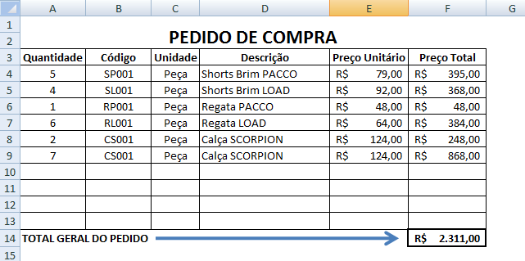
PEDIDO DE COMPRA
Através do campo Código, preencher de forma automática (utilizando a função ProcV) os campos Unidade, Descrição e Preço Unitário da nossa planilha de PEDIDO DE COMPRA.
Quantidade | Código | Unidade | Descrição | Preço Unitário | Preço Total
5 | SP001 | Peça | Shorts Brim PACCO | R$ 79.00 | R$ 395.00
4 | SL001 | Peça | Shorts Brim LOAD | R$ 92.00 | R$ 368.00
1 | RP001 | Peça | Regata PACCO | R$ 48.00 | R$ 48.00
6 | RL001 | Peça | Regata LOAD | R$ 64.00 | R$ 384.00
2 | CS001 | Peça | Calça SCORPION | R$ 124.00 | R$ 248.00
7 | CP001 | Peça | Calça SCORPION | R$ 189.00 | R$ 1,323.00
 |  |  |  |  |  | Cadastro de Produtos
 |  |  |  |  |  | Código | Descriçao | Unidade | Preço Unitário
 |  |  |  |  |  | SP001 | Shorts Brim PACCO | Peça | 79
 |  |  |  |  |  | SL001 | Shorts Brim LOAD | Peça | 92
TOTAL GERAL DO PEDIDO |  |  |  |  | R$ 2,766.00 | RP001 | Regata PACCO | Peça | 48
 |  |  |  |  |  | RL001 | Regata LOAD | Peça | 64
 |  |  |  |  |  | CS001 | Calça SCORPION | Peça | 124
Ao finalizar os cálculos, ajustes e formatações, sua planilha deverá ter o seguinte aspecto: |  |  |  |  |  | CP001 | Calça PININFARINA | Peça | 189

